界面&功能
聊天系统 |  |  |  |  | 功能规则

 | 功能入口

 | 1.主界面点击【聊天】窗口进入

 | 综合聊天界面
1
2
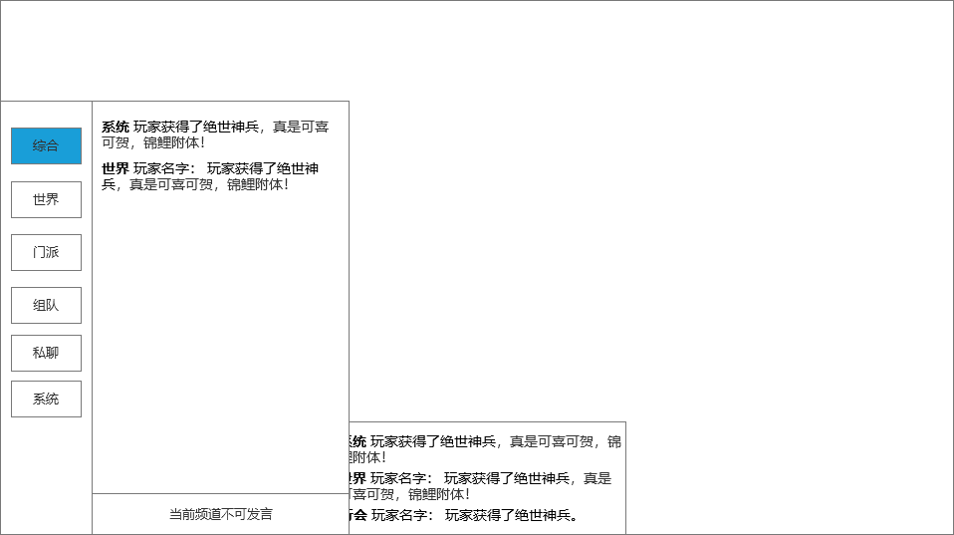
 |  | 1、底框 |  |  |  | 1、底框
 |  | ▶ | 展示聊天界面弹出在主界面显示的位置 |  |  | ▶ | 展示聊天界面弹出在主界面显示的位置,点击其他空白处关闭聊天界面。
 |  | 2、聊天详细界面 |  |  |  | 2、聊天详细界面
3
 |  | ▶ | 根据选择的频道不同，会展现不同的信息 |  |  | ▶ | 根据选择的频道不同，会展现不同的信息
 |  | ▶ | 综合频道展示文本信息 |  |  | ▶ | 综合频道展示文本信息
 |  |  | 最前面是频道名字，需要根据每个频道给出不同颜色（下面给出参考颜色，可以酌情处理） |  |  |  | 最前面是频道名字，需要根据每个频道给出不同颜色（下面给出参考颜色，可以酌情处理）
 |  |  | 系统（黄色），世界（橙色）、门派（蓝色）、组队（绿色）、私聊（紫色） |  |  |  | 系统（黄色），世界（橙色）、门派（蓝色）、组队（绿色）、私聊（紫色）
 |  |  | 频道名字后面再根据频道内容显示不同内容 |  |  |  | 频道名字后面再根据频道内容显示不同内容
 |  |  | 如果是系统信息，则频道后面直接是文字消息。 |  |  |  | 如果是系统信息，则频道后面直接是文字消息。
 |  |  | 如果是其他信息，则频道后面需要显示玩家名字，然后再接具体文字消息 |  |  |  | 如果是其他信息，则频道后面需要显示玩家名字，然后再接具体文字消息

 |  | 3、页签 |  |  |  | 3、频道发言条件
 |  | ▶ | 综合、世界、门派、组队、系统、私聊 |  |  | ▶ | 世界频道：达到XX等级
 |  | ▶ | 有选中和未选中状态 |  |  | ▶ | 门派：需要加门派
 |  |  |  |  |  | ▶ | 组队：需要加入队伍
 |  | 4、聊天框和发送按钮
 |  | ▶ | 根据不同频道显示不同内容 |  |  | 4、不满足条件时，不可发言，有相关提示
 |  |  | 系统频道：显示文本“当前频道不可发言” |  |  | ▶ | 世界频道：点击发送的时候提示文本“需要达到XXX级才可在世界频道发言！”
 |  |  | 世界频道：显示输入文本框，快捷按钮，发送按钮 |  |  | ▶ | 门派：您还未加入门派，无法在此频道发言
4
 |  |  |  |  |  | ▶ | 组队：您还未加入队伍，无法在此频道发言
 |  |  |  |  |  | ▶ | 系统和综合：当前频道不可发言
 |  |  |  |  |  | 4、背包按钮，弹出的弹窗
 |  |  |  |  |  | ▶ | 点击输入框左侧的背包按钮，弹出弹窗
 |  |  |  |  |  | ▶ | 弹窗界面下面有

 | 世界聊天界面

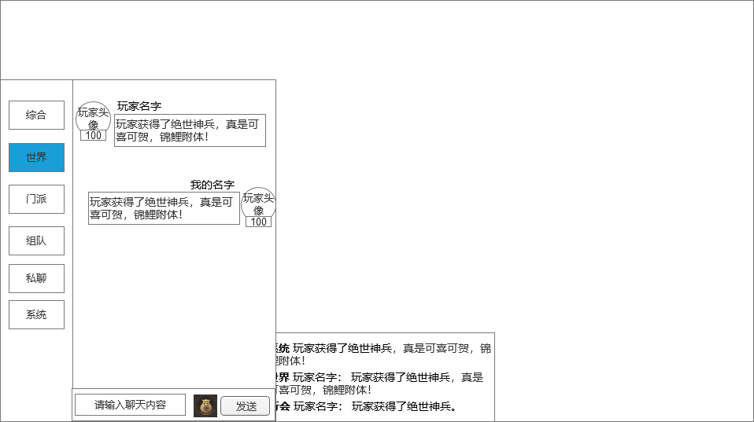
1
 |  |  |  |  |  | 1、聊天界面显示
 |  |  |  |  |  | ▶ | 显示玩家头像，头像下方显示玩家等级
 |  | 1、聊天界面显示 |  |  |  |  | 点击玩家头像会弹出弹窗界面，具体参考下方
 |  | ▶ | 显示玩家头像，头像下方显示玩家等级 |  |  | ▶ | 显示玩家名字
 |  |  | 点击玩家头像会弹出弹窗界面，具体参考下方 |  |  | ▶ | 显示玩家发言内容
 |  | ▶ | 显示玩家名字 |  |  | ▶ | 如果是自己发言，则自己的头像信息显示在右侧
 |  | ▶ | 显示玩家发言内容 |  |  | 2、聊天框和发送按钮
 |  | ▶ | 如果是自己发言，则自己的头像信息显示在右侧 |  |  | ▶ | 显示输入文本框
 |  | 2、聊天框和发送按钮 |  |  |  | ▶ | 发送按钮，点击发送输入的文本信息内容。
 |  | ▶ | 显示输入文本框 |  |  |  | 输入框点击输入文字，有敏感词提示
 |  | ▶ | 发送按钮，点击发送输入的文本信息内容。 |  |  |  | 点击发送按钮，发送输入框中的内容
 |  |  |  |  |  |  | 若聊天框中无内容，则提示“请输入内容”
 |  | 3、快捷按钮 |  |  |  |  | 发送信息的时候需要检测屏蔽字库。
 |  | ▶ | 快捷按钮：点击打开弹窗界面，详情参考下方
 |  |  | 图标可以用个新的，不要用背包一样的图案了 |  |  | 3、快捷按钮
 |  |  |  |  |  | ▶ | 快捷按钮：点击打开弹窗界面，详情参考下方

2
3

 | 快捷按钮打开界面

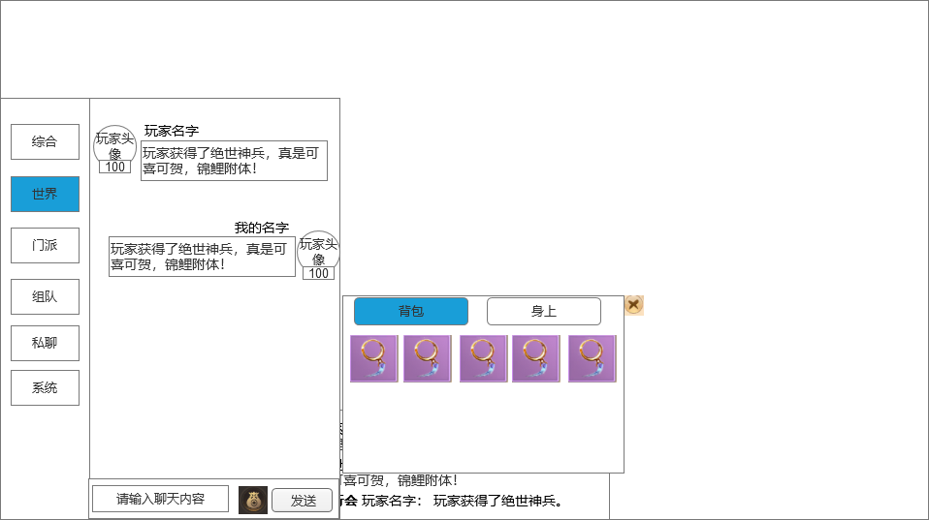
 |  |  | 1、页签 |  |  | 1、页签
 |  |  | ▶ | 【背包】和【身上】2个页签 |  | ▶ | 【背包】和【身上】，点击页签切换
 |  |  | ▶ | 有选中和未选中状态 |  | ▶ | 背包：背包内的所有物品；身上：角色装备和元素装备
 |  |  |  |  |  | ▶ | 有选中和未选中状态
 |  |  | 2、道具框 |  |  | 2、道具框
1
3
 |  |  | ▶ | 可上下滑动 |  | ▶ | 可上下滑动
 |  |  | ▶ | 横向格子数为5，总格子数和背包一致 |  | ▶ | 横向格子数为5，总格子数和背包一致
 |  |  | ▶ | 有选中和未选中状态 |  | ▶ | 有选中和未选中状态

2

 | 点击玩家头像小弹窗界面
 |  |  | 1、背景框
 |  |  | ▶ | 用通用的小弹窗框即可
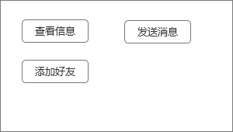
 |  |  | 2、按钮
 |  |  | ▶ | 根据内容可自行添加按钮

 | 私聊聊天界面

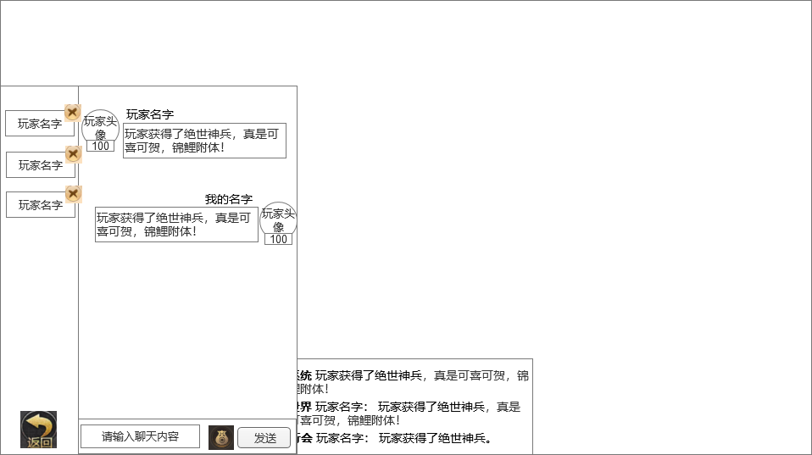

1
3
 |  | ▶ | 玩家点击私聊后会出现一个列表框盖住原先的频道 |  |  | 1、私聊玩家列表信息栏
 |  |  | 列表框包括：玩家名字、在线状态、关闭按钮 |  |  | ▶ | 点击则弹出“已经私聊过的玩家”的选择窗口。
 |  |  | 列表里的玩家需要有选中效果 |  |  | ▶ | 若是未曾私聊过的好友，需要在其他界面点击”私聊“，跳转至私聊频道聊天之后，才会出现在列表中。
 |  |  | 列表的玩家需要在线和不在线2种状态，在线亮色，不在线灰色 |  |  | ▶ | 点击名字右上角的关闭按钮可以在列表中删除玩家。
 |  |  | 列表私聊玩家过多可进行上下滑动 |  |  | 2、返回按钮
 |  | 2、返回按钮 |  |  |  | ▶ | 点击返回，则回到聊天界面综合频道
 |  | ▶ | 点击返回，则回到聊天界面综合频道
 |  |  |  |  |  | 3、私聊频道聊天界面
 |  | 3、私聊频道聊天界面 |  |  |  | ▶ | 和世界聊天界面一样即可
 |  | ▶ | 和世界聊天界面一样即可

2

参考界面
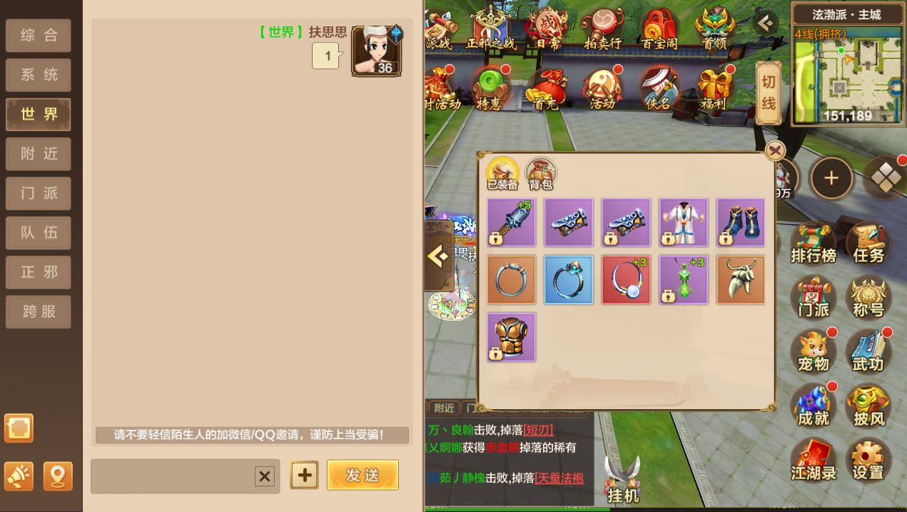
参考图

 | 参考游戏—

